Sheet1
 | www.undist.ru
 | Менеджер по работе с ключевыми клиентами:
 | Образцова Наталья
 | e-mail: no@utdd.ru
 | Тел.:+7(495) 937-42-27 доб.133
 | Моб.тел.: +7(903)104-04-20
№ | Фото | Артикул | Наименование | Срок годности ( мес) | Объем | Кол-во шт в коробке | штрих код | Цена руб. с НДС | Цена без НДС | Ставка НДС (%)
1 |  | C6710GT | Чистящее средство для ванной комнаты Свежий ветер | 48 | 750ml | 12 | 5060060211094 | 154.25 | 128.54 | 20.00%
2 | 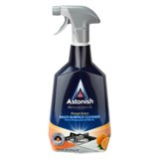 | C6790GT | Чистящее средство для разных поверхностей Апельсиновый сад | 48 | 750ml | 12 | 5060060211162 | 154.25 | 128.54 | 20.00%
3 |  | C6760GT | Чистящее средство для кухни Цитрусовый сад | 48 | 750ml | 12 | 5060060211131 | 154.25 | 128.54 | 20.00%
4 | 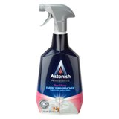 | C6910GT | Пятновыводитель для тканей Роза и Пион | 48 | 750ml | 12 | 5060060211186 | 162.38 | 135.32 | 20.00%
5 |  | C8600GT | Средство для чистки духовки и гриля с губкой | 48 | 250g | 6 | 50600 60210981 | 338.29 | 281.91 | 20.00%
6 |  | C8630GT | Средство для чистки кухонных плит и варочных панелей с губкой | 48 | 250g | 6 | 5060060211018 | 338.29 | 281.91 | 20.00%
8 | 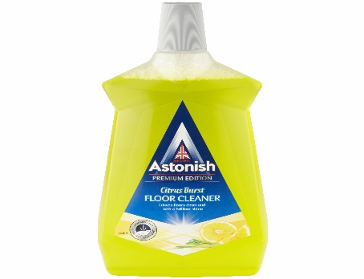 | C6100GT | Средство для мытья полов Цитрусовый взрыв | 48 | 1000ml | 12 | 5060060211032 | 156.96 | 130.80 | 20.00%
9 | 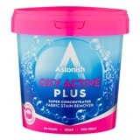 | C1441GT | Пятновыводитель для тканей OXY ACTIVE | 48 | 500g | 12 | 5060060210745 | 154.25 | 128.54 | 20.00%
10 |  | C1475GT | Пятновыводитель для тканей OXY ACTIVE PLUS | 48 | 1kg | 12 | 48256214758 | 324.76 | 270.63 | 20.00%
11 |  | C2170GT | Таблетки для посудомоечной машины Лимонная свежесть (42таблетки ) 1 таблетка=12,24 руб. | 48 | 840g | 8 | 48256221800 | 514.19 | 428.49 | 20.00%

